Parameter
Input Screen

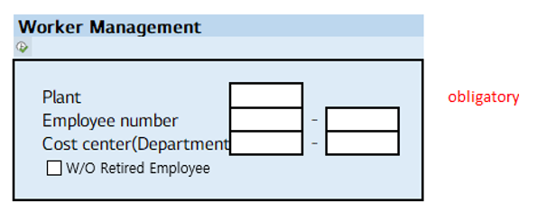

Output Screen

